问题
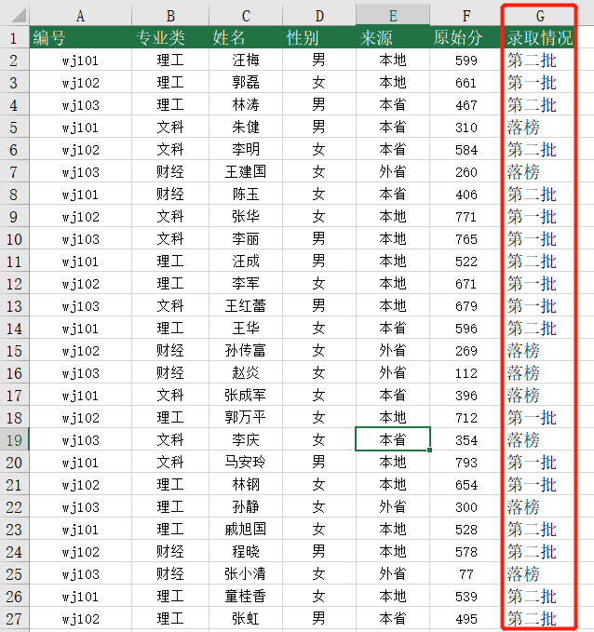
 |  | 课后小练习

任务：
 | 根据分数计算录取情况，600分以上（含600分）为“第一批”；600分以下400分以上（含400分）为“第二批”；
 | 400分以下为“落榜”，完成效果如下图所示。

